Key Algorithm
Diagnostic Questionnaire 2.4 - Security Access Key Algorithm
诊断调查问卷2.4 - 安全访问密钥算法

Security Access Key Algorithm（Pseudocode is mandatory） 安全访问密钥算法（强制要求伪代码） |  | BAIC APPROVAL (OK/NG) | Comments / Information 备注
SecurityLevel 1 for App by OEM (0x01)
Flow Chart 算法流程图 | Pseudocode伪代码
 | static uint32_t SeedKeyEXT(uint32_t seed) { uint32_t key; key = 0U; key = ((((seed >> 4U) ^ seed) << 3U) ^ seed); return key; }

SecurityLevel 2for App by OEM (0x03)
Flow Chart 算法流程图 | Pseudocode伪代码
 | 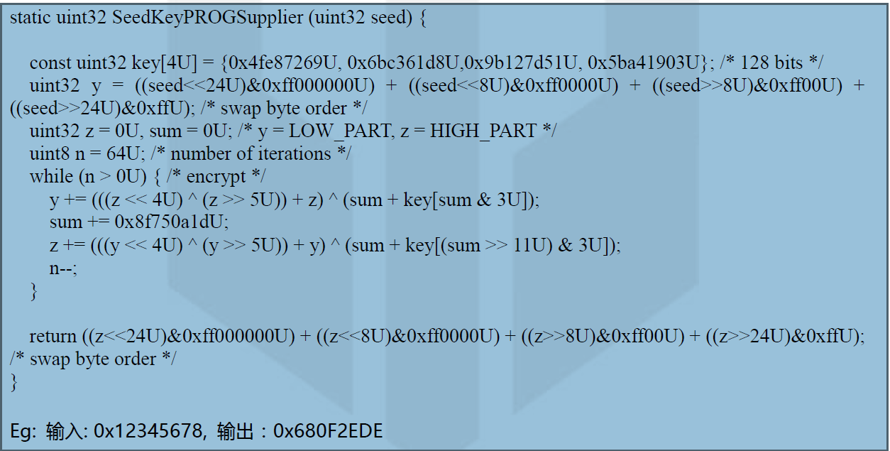 Eg: Input:0x12345678, output:0x680F2EDE

SecurityLevel 3 for FBL (0x11)
Flow Chart 算法流程图 | Pseudocode伪代码

